상품제안서
아이펜 2색 볼펜(불투명) | 상품코드: S03546

 |  |  |  |  |  |  | 02-713-8555 | www.synergygift.co.kr
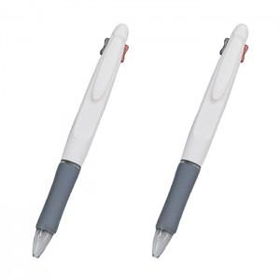

【상세/제작정보】 | <p><span style="font-size: 14pt;">※ 클립 인쇄시 추가비용 발생됩니다.</span></p>

【인쇄/포장옵션】 | 실크 / 밀봉OPP포장

【공급단가】 | 수량 | 1,000~ | 2,000~ | 3,000~ | 5,000~ | 10,000~
*VAT별도 | 단가 | 140원 | 130원 | 130원 | 120원 | 120원

【상품 URL】 | https://www.synergygift.co.kr:443/src/goods_detail.php?gdno=12220

